Накладная-№3
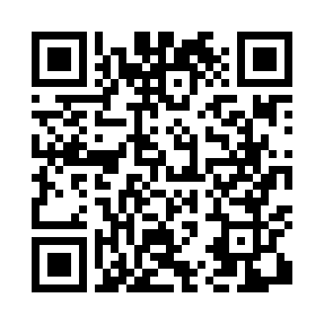
Номер товарно-транспортной накладной: |  |  | Торговый представитель: Amriyev Muhammad
Поставщик: Toshkent falcon fly 2 |  |  | Телефон торгового представителя: +998972880505
Дата отгрузки: 18.11.2025 |  |  | Контрагент: """" Klient
Дата консигнации: |  |  | Адрес:
Доставщик: |  |  | Телефон:
Телефон доставщика:
Время заказа: 18.11.2025 11:16:22
№ | Штрих-код | Название товаров (работ,услуг) | Количество | Количество в кейсе | Цена | Сумма
 |  |  | 35 |  |  | 121.1
1 | 6920240023956 | Коврики напольные для ванной комнаты 60*90CMU 60*50CM XP-23-95 | 13 | 13 шт. | 3.70 | 48.10
2 | 6920240023376 | Коврики напольные для ванной комнаты 40*60CM 40*120CM XP-23-37 | 17 | 17 шт. | 3 | 51
3 | 6920240023420 | Коврики напольные для ванной комнаты 50*80CM XP-23-42 | 5 | 5 шт. | 4.40 | 22
Итого: 121.1$|->UZS: 1,513,750.00

